指摘履歴
システム名 |  |  | システム種別 |  |  |  | 基本設計書 |  | 作成者 | 作成日 |  | 更新者 | 更新日 |  | 版数
POSサーバー |  |  | POSサーバ |  |  |  |  |  | 小川 | 2024-07-10 |  | 小川 | 2024-08-19 |  | 0.17
【基準枚数】
残置金：212,070
------------------------------------------------
1円 120枚
5円 50枚
10円 120枚
50円 50枚
100円 130枚
500円 40枚
1,000円 75枚
2,000円 設定なし
5,000円 20枚
10,000円 設定なし
------------------------------------------------
残置金：244,820
------------------------------------------------
1円 120枚
5円 100枚
10円 120枚
50円 100枚
100円 130枚
500円 40枚
1,000円 80枚
2,000円 設定なし
5,000円 25枚
10,000円 設定なし
------------------------------------------------
残置金：150,000（現金チャージ専用機）
------------------------------------------------
1円 設定なし
5円 設定なし
10円 設定なし
50円 設定なし
100円 設定なし
500円 設定なし
1,000円 50枚
2,000円 設定なし
5,000円 20枚
10,000円 設定なし
------------------------------------------------
機能カテゴリー |  | 33_釣銭機状況照会 |  |  |  | 項目 |  | 概要設計 | 指摘履歴

 | ■指摘履歴

 | 更新日 | 更新者 |  | 版数 | 更新内容 |  |  |  |  |  | 承認日 |  |  | 承認者
 | 2024-07-10 | 小川 |  | 0.1 | 機能概要【SC3301：釣銭機状況照会画面】
 |  |  |  |  | 金種として表示いただいている各種金額に区切り文字がありませんが、実際の画面では区切り文字が入る認識で良いですか？ =>>はい、そうです。
 | 2024-07-10 | 小川 |  | 0.1 | 機能概要【SC3301：釣銭機状況照会画面】
 |  |  |  |  | 「最終日付の情報」とのことですが、最新の状態取得とは違うのでしょうか？ 取得条件がよくわかりませんでした。 =>POSレジが故障または切断された場合、最後に最新ステータスを取得した時点で「最終日付の情報」が返される。それ以降、最新ステータスを取得した場合は、再接続するまで情報が取得されなくなる。
 | 2024-08-19 | 小川 |  | 0.1 | 機能概要
 |  |  |  |  | フロー81でレジが設定されていない場合、各店舗・各レジのデフォルト枚数に従って基準枚数から計算をお願い致します。

業務フロー
システム名 |  |  | システム種別 |  | 基本設計書 |  | 作成者 | 作成日 | 更新者 | 更新日 | 版数
POSサーバー |  |  | POSサーバ |  |  |  | TuyenNH | 2023-06-07 | AnhDD | 2024-11-21 | 0.17

機能カテゴリー |  | 33_釣銭機状況照会 |  | 項目 |  | 概要設計 | 業務フロー

 | ●1_自動釣銭機

●●
画面表示
●●
モーダル表示

●●
処理機能
本来なら、処理内で分岐もあるとは思いますが、今回は、分岐処理についても、一括で処理機能と定義しています。
●●
音声ファイル

 | ●1_レジ周辺機器

セカンドディスプレイ
●●
セカンドディスプレイ画面表示
スキャナー
●●
スキャナー

スキャナー
自動釣銭機
●●
自動釣銭機
プリンター
●●

磁気カードリーダー
磁気カードリーダー
エフケイシステム 両面双方向読み取り MJR-100

 | ●外部連携

●●
API連携
本来ならDBですが、DBの意味で使用しています。
●●
他の機能への連携

●●
端末内DB
設定関連などのDB
最新
ボタン名

最新
分岐・判定

●●
他の機能への連携

機能概要
システム名 |  |  | システム種別 |  | 基本設計書 |  | 作成者 | 作成日 | 更新者 | 更新日 | 版数
POSサーバー |  |  | POSサーバ |  |  |  | TuyenNH | 2024-05-23 | AnhDD | 2024-11-21 | 0.17

機能カテゴリ |  | 33_釣銭機状況照会 |  | 項目 |  | 概要設計 | 機能概要

X1_メニュー機能
 | 33_釣銭機状況照会
 |  |  |  |  |  |  |  |  |  |  |  | 1
 |  |  |  |  |  |  |  |  |  |  |  | 2
 |  |  |  |  |  |  |  |  |  |  |  | 3
 |  |  |  |  |  |  |  |  |  |  |  | 4
 |  |  |  |  |  |  |  |  |  |  |  | 5
33_釣銭機状況照会
画面
 |  |  |  |  |  |  |  |  |  |  |  | 6
対象店舗を選択可能とする。
画面を初期化モードで表示する。
ユーザーが対象店舗を選択するまで、画面上の全ての入力項目とボタン (店舗選択エリアで選択されたボタンと項目を除く) を無効にする。
 |  |  |  |  |  |  |  |  |  |  |  | 7
 |  |  |  |  |  |  |  |  |  |  |  | 8
 |  |  |  |  |  |  |  |  |  |  |  | 9
 |  |  |  |  |  |  |  |  |  |  |  | 10
 |  |  |  |  |  |  |  |  |  |  |  | 11
SC3301
釣銭機状況照会画面
 |  |  |  |  |  |  |  |  |  |  |  | 12
 |  |  |  |  |  |  |  |  |  |  |  | 13
 |  |  |  |  |  |  |  |  |  |  |  | 14
 |  |  |  |  |  |  |  |  |  |  |  | 15
 |  |  |  |  |  |  |  |  |  |  |  | 16
 |  |  |  |  |  |  |  |  |  |  |  | 17
 |  |  |  |  |  |  |  |  |  |  |  | 18
33
 |  |  |  |  |  |  |  |  |  |  |  | 19
 |  |  |  |  |  |  |  |  |  |  |  | 20 | 基準枚数項目追加後のレイアウト
SC3301
釣銭機状況照会画面
初期表示:
・種別: 全レジのオプションを選択する。
・「F12:検索」ボタンが有効になる。
・検索アクションを実行しないため、レジ状況情報表示一覧エリアにデータが表示されず、ヘッダー情報も表示されない。
画面のイベント、ロジック：
・レジ状況情報は以下の2つの種別で検索可能
‣補充発生レジのみ: 補充が必要なレジのみを検索する
‣全レジ: 店舗の全てレジを検索する。
・検索時にデータがない場合、エラーモダールを表示する。メッセージ：データが見つかりませんでした。
・検索時にデータがある場合、以下の情報フィールドを表示する。
‣レジNo
‣保留枚数: ¥10000, ¥5000, ¥2000, ¥1000, ¥500, ¥100, ¥50, ¥10, ¥5, ¥1の金種のレジの保留枚数。
‣補充枚数: ¥10000, ¥5000, ¥2000, ¥1000, ¥500, ¥100, ¥50, ¥10, ¥5, ¥1の金種のレジの補充枚数。
‣最終取得日付: 最終取得日付をyyyy/mm/dd hh:mmの形式で表示する。例：2023/23/05 15:05
・レジには最終取得日付の情報がある場合：
‣基準枚数：81_釣銭機警告設定のフローで設定された金種ごとの基準枚数を表示する。各レジによって基準枚数の設定が異なる。
‣保留枚数: 各金種の保留枚数を正しく表示する。金種がない場合は、「0」と表示する
‣補充枚数: 81_釣銭機警告設定のフローに従って各金種の補充枚数を表示する。
+補充が必要な金種（設定に比べて不足している）は、背景色を黄色で表示する。
+補充が不要な金種（設定に比べて超過）には、「-」記号、オレンジ色の背景色を表示する。
+レジに¥10000金種がある場合（保留枚数項目)、補充枚数項目には、レジにがある¥10000の枚数を緑色の背景色で正しく表示する。目的は回収の見逃しを避けることなので、ハイライトが必要である。
‣81_釣銭機警告設定のフローにレジが設定されていない場合、補充枚数は以下の通り
+ ¥1: 20枚
+ ¥5: 10枚
+ ¥10: 20枚
+ ¥50: 10枚
+ ¥100: 20枚
+ ¥500: 10枚
+ ¥1000: 20枚
+ ¥2000: 5枚
+ ¥5000: 5枚
+ ¥10000: 設定なし
・レジが最終取得日付の情報を取得できない場合：
‣基準枚数: 設定された基準枚数を表示する。
‣保留枚数: 全ての金種に対しては「0」を表示する。
‣補充枚数: 全ての金種に対しては「-」記号、オレンジ色の背景色を表示する。
‣最終取得日付: 「データを取得できていません。」メッセージを表示する。
・レジでは金額がまだ変更されていない場合
‣基準枚数: 設定された基準枚数を表示する。
‣保留枚数: 全ての金種に対しては「0」を表示する。
‣補充枚数: 全ての金種に対しては「-」記号、オレンジ色の背景色を表示する。
‣最終取得日付: ブランクとして表示する。
・各金種の【保留枚数】、【補充枚数】が前回から変わらない場合、最後のデータ取得時の項目値を表示する。
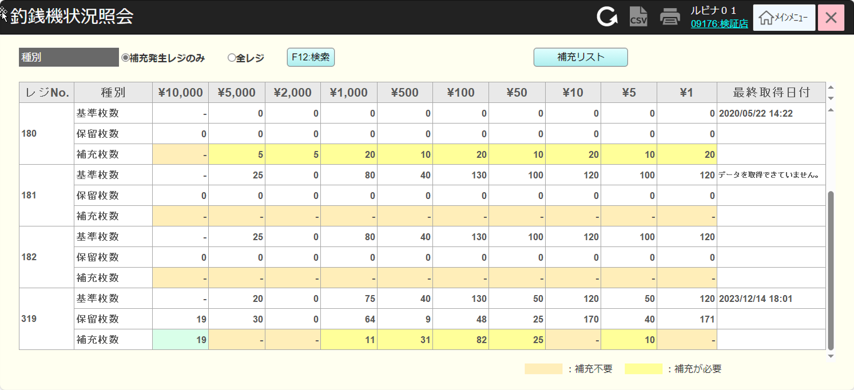
 |  |  |  |  |  |  |  |  |  |  |  | 21
 |  |  |  |  |  |  |  |  |  |  |  | 22
 |  |  |  |  |  |  |  |  |  |  |  | 23
 |  |  |  |  |  |  |  |  |  |  |  | 24
 |  |  |  |  |  |  |  |  |  |  |  | 25
 |  |  |  |  |  |  |  |  |  |  |  | 26
 |  |  |  |  |  |  |  |  |  |  |  | 27
F12:検索
補充リスト
 |  |  |  |  |  |  |  |  |  |  |  | 28
 |  |  |  |  |  |  |  |  |  |  |  | 29
 |  |  |  |  |  |  |  |  |  |  |  | 30
 |  |  |  |  |  |  |  |  |  |  |  | 31
 |  |  |  |  |  |  |  |  |  |  |  | 32
KN3301
レジ状況リスト取得機能
AP3301
レジ状況リスト取得
 |  |  |  |  |  |  |  |  |  |  |  | 33
 |  |  |  |  |  |  |  |  |  |  |  | 34
 |  |  |  |  |  |  |  |  |  |  |  | 35
 |  |  |  |  |  |  |  |  |  |  |  | 36 | 古いレイアウト
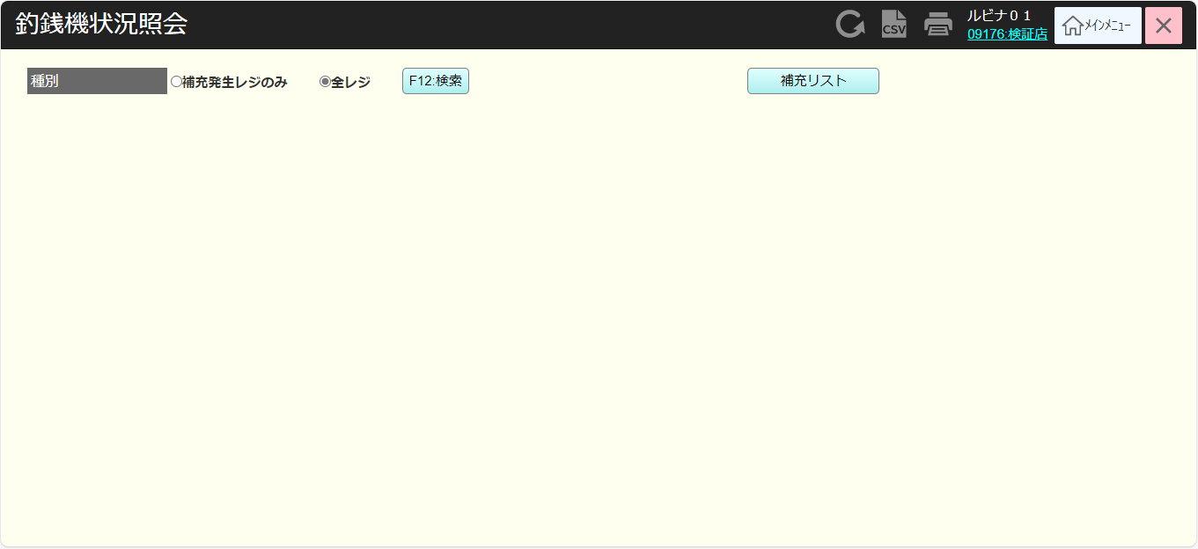
 |  |  |  |  |  |  |  |  |  |  |  | 37
 |  |  |  |  |  |  |  |  |  |  |  | 38
データなし
 |  |  |  |  |  |  |  |  |  |  |  | 39
データあり
 |  |  |  |  |  |  |  |  |  |  |  | 40
 |  |  |  |  |  |  |  |  |  |  |  | 41
 |  |  |  |  |  |  |  |  |  |  |  | 42
MD_ERROR
データが見つかりませんでした
 |  |  |  |  |  |  |  |  |  |  |  | 43
 |  |  |  |  |  |  |  |  |  |  |  | 44
 |  |  |  |  |  |  |  |  |  |  |  | 45
はい
 |  |  |  |  |  |  |  |  |  |  |  | 46
 |  |  |  |  |  |  |  |  |  |  |  | 47
 |  |  |  |  |  |  |  |  |  |  |  | 48
 |  |  |  |  |  |  |  |  |  |  |  | 49
PR3301
レジ状況リスト取得
AP3302
レジ状況帳票出力
 |  |  |  |  |  |  |  |  |  |  |  | 50
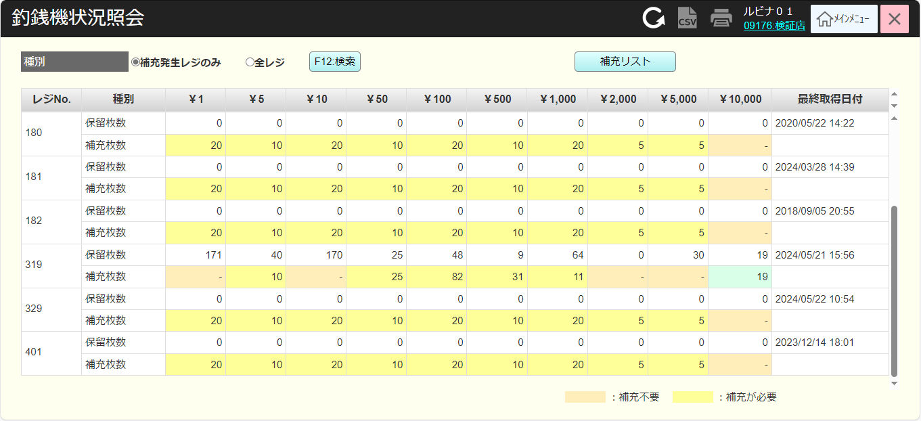
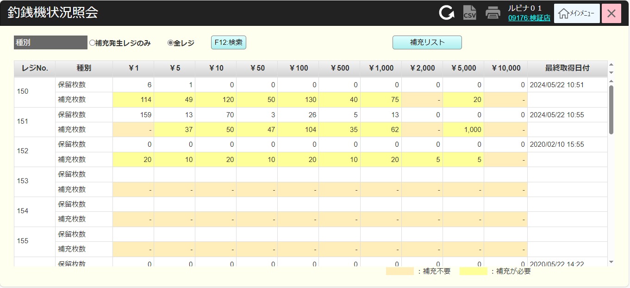
 |  |  |  |  |  |  |  |  |  |  |  | 1
 |  |  |  |  |  |  |  |  |  |  |  | 2
 |  |  |  |  |  |  |  |  |  |  |  | 3
 |  |  |  |  |  |  |  |  |  |  |  | 4
 |  |  |  |  |  |  |  |  |  |  |  | 5
 |  |  |  |  |  |  |  |  |  |  |  | 6
33
 |  |  |  |  |  |  |  |  |  |  |  | 7
 |  |  |  |  |  |  |  |  |  |  |  | 8
 |  |  |  |  |  |  |  |  |  |  |  | 9
 |  |  |  |  |  |  |  |  |  |  |  | 10
 |  |  |  |  |  |  |  |  |  |  |  | 11
 |  |  |  |  |  |  |  |  |  |  |  | 12
 |  |  |  |  |  |  |  |  |  |  |  | 13
 |  |  |  |  |  |  |  |  |  |  |  | 14
 |  |  |  |  |  |  |  |  |  |  |  | 15
 |  |  |  |  |  |  |  |  |  |  |  | 16
 |  |  |  |  |  |  |  |  |  |  |  | 17
 |  |  |  |  |  |  |  |  |  |  |  | 18
 |  |  |  |  |  |  |  |  |  |  |  | 19
 |  |  |  |  |  |  |  |  |  |  |  | 20
 |  |  |  |  |  |  |  |  |  |  |  | 21
 |  |  |  |  |  |  |  |  |  |  |  | 22
 |  |  |  |  |  |  |  |  |  |  |  | 23
 |  |  |  |  |  |  |  |  |  |  |  | 24
 |  |  |  |  |  |  |  |  |  |  |  | 25
 |  |  |  |  |  |  |  |  |  |  |  | 26
 |  |  |  |  |  |  |  |  |  |  |  | 27
 |  |  |  |  |  |  |  |  |  |  |  | 28
 |  |  |  |  |  |  |  |  |  |  |  | 29
▪SC3301_釣銭機状況参照画面で選択された店舗に属しているレジの基準枚数、保留枚数、補充枚数を出力する。
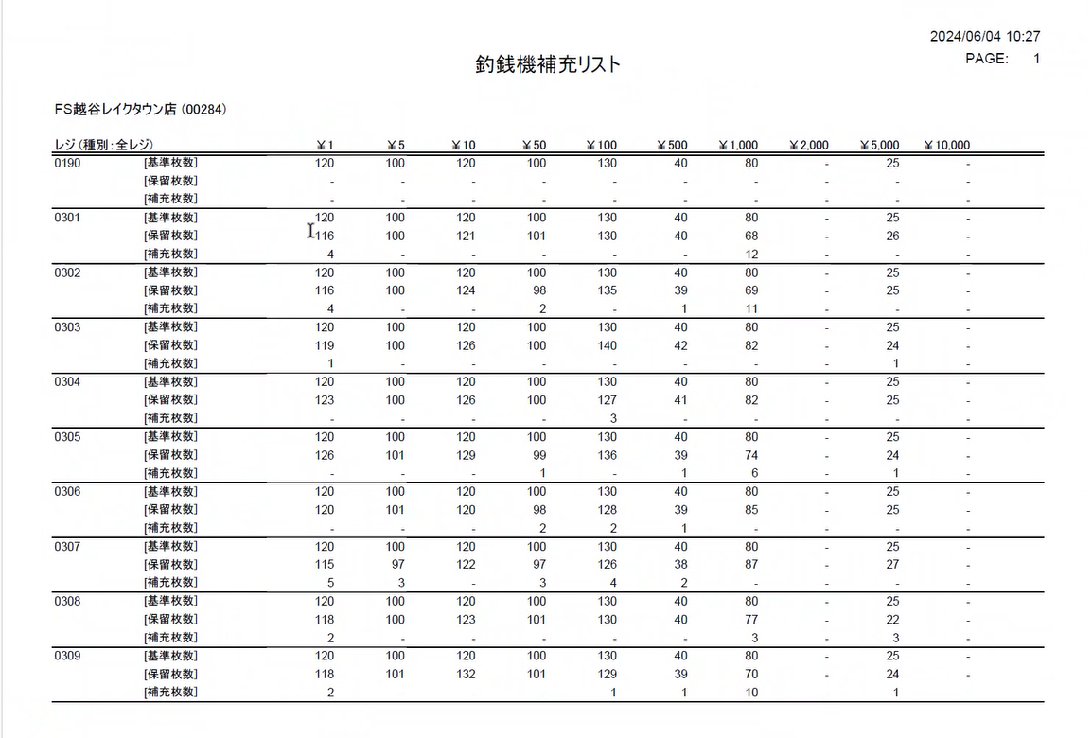
 |  |  |  |  |  |  |  |  |  |  |  | 30
 |  |  |  |  |  |  |  |  |  |  |  | 31
 |  |  |  |  |  |  |  |  |  |  |  | 32
 |  |  |  |  |  |  |  |  |  |  |  | 33
 |  |  |  |  |  |  |  |  |  |  |  | 34
 |  |  |  |  |  |  |  |  |  |  |  | 35
 |  |  |  |  |  |  |  |  |  |  |  | 36
 |  |  |  |  |  |  |  |  |  |  |  | 37
 |  |  |  |  |  |  |  |  |  |  |  | 38
 |  |  |  |  |  |  |  |  |  |  |  | 39
 |  |  |  |  |  |  |  |  |  |  |  | 40
 |  |  |  |  |  |  |  |  |  |  |  | 41
 |  |  |  |  |  |  |  |  |  |  |  | 42
 |  |  |  |  |  |  |  |  |  |  |  | 43
 |  |  |  |  |  |  |  |  |  |  |  | 44
 |  |  |  |  |  |  |  |  |  |  |  | 45
 |  |  |  |  |  |  |  |  |  |  |  | 46

